Sheet1
compulsory |  | It is compulsory to wear uniform to school
 |  | Swimming was compulsory at my school.
 |  | Education is compulsory for children between the ages of 5 and 16.

obligatory |  | Everybody who goes to England makes the obligatory trip to Stonehenge.
 |  | The obligatory retirement age is 65.
 |  | The medical examination before you start work is obligatory.

allowance |  | phụ cấp |  | a monthly allowance for household expenses
 |  |  |  | Each of their children gets a weekly allowance of five dollars.

 |  | an amount of something that you are allowed: (hạn mức cho phép)
 |  |  |  | The baggage/luggage allowance for most flights is 20 kilos.

vague |  | mơ hồ |  | He gave only a vague answer.
 |  | ko rõ ràng |  | The instructions she left were vague and difficult to follow.
 |  |  |  | vague memories/recollections (hồi ức)
 |  |  |  | We had only a vague idea/notion of where we were.
 |  |  |  | I think I have a vague understanding of how it works.

abolish |  | bỏ |  | He is in favor of abolishing the death penalty.
 |  |  |  | I think bullfighting (đấu bò) should be abolished.

shift | ca chiều | afternoon shift
 | ca sáng | morning shift


bulb
light bulbs is blown |  |  | cháy bóng


floorboard
 | ván sàn gỗ

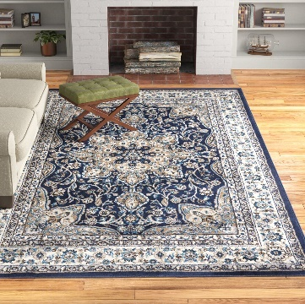
rug

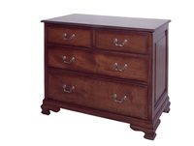
chest of drawers

damp | ẩm ướt

meantime |  | trong khi chờ đợi

disc | gọi chung là đĩa

trouser |  | quần dài


soak |  | ngâm


 |  | ướt sũng

is all the rage |  | đang được ưa chuộng

consultation |  | buổi tham khảo, |  |  | Then I invite you to book a free consultation call with us.
 |  | buổi tham vấn
 |  | buổi tư vấn,

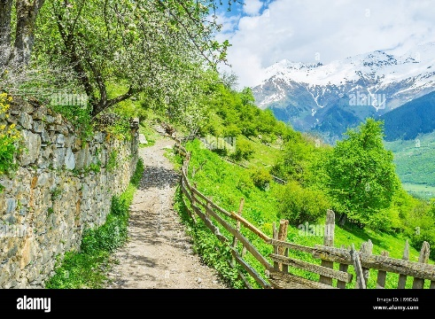
hilly (adj) |  | having many hills
 |  | có nhiều đồi

compartment |  | ngăn |  | a fridge with a small freezer compartment
 |  | khoang |  | the sleeping/inner compartment

temporary (adj) |  | tạm thời |  | The drug will give you temporary relief from the pain.
 |  |  |  | a temporary job
 |  |  |  | The delay is only temporary.

stain |  | vết bẩn

bump up |  | Prices are being bumped up.
 |  | They're bumping her up [=promoting her] to district manager.

downside |  | nhược điểm
defect |  | khuyết điểm

courteous |  | lịch sự
 |  | chả khác lol j polite

tend to
has tendency to

messy |  | lộn xộn

plasterer

accidentally

spill

musty | ẩm mốc

Câu 1: Giáo dục là bắt buộc đối với tất cả trẻ em ở nhiều quốc gia.
 | Education is compulsory for all children in many countries.
Câu 2: Địa hình đồi núi khiến họ khó đi bộ đường dài.
 | Hilly terrain make this hard for them to hike.
Câu 3: Người khuân vác đã giúp mang hành lý của họ đến phòng khách sạn của họ.
 | He helped carry their luggage to their hotel room.
Câu 4: Mô tả của anh ta về kẻ tình nghi là mơ hồ và vô ích.
 | His description of the suspect is vague and useless.
Câu 5: Người thợ thạch cao đã sửa chữa bức tường bị hư hỏng một cách khéo léo và chính xác.
 | The plasterer repaired the damaged wall.
Câu 6: Chính phủ quyết định bãi bỏ luật lỗi thời.
 | The government decided to abolish the outdated law.
Câu 7: Họ thư giãn trong phòng khách thoải mái và xem TV.
 | They were relaxing in the living room and watching TV.
 | They were relaxing in the comfortable lounge and watching TV.
Câu 8: Cô ấy sắp xếp quần áo gọn gàng trong ngăn tủ.
 | She tidied up the clothes in the chest of drawers.
Câu 9: Cô ấy ngâm mình trong bồn tắm để xoa dịu cơ bắp bị đau.
 | She was soaking in the bathtub.
Câu 10: Đĩa nhạc bị bỏ qua và không phát bình thường.
 | The music disc does not play properly.

Câu 1: Một nhược điểm của cuộc sống ở một thành phố lớn là chi phí sinh hoạt cao.
 | The downside of living in the big city is cost of living is too high.
Câu 2: Anh ấy luôn lịch sự với đồng nghiệp của mình, ngay cả khi bị căng thẳng.
 | He's always courteous to his colleagues, even when under stress.
Câu 3: Tính tạm thời là một khái niệm quan trọng trong triết học và siêu hình học.
 | The temporary is an important concept in philosophy.
Câu 4: Cô ấy vô tình làm đổ cà phê lên áo sơ mi của mình, để lại một vết bẩn đáng chú ý.
 | She accidentally spilled coffee on her shirt, leaving a stain that was difficult to wash.
Câu 5: Trong khi đó, anh ấy tiếp tục làm việc với dự án của mình.
 | He was carrying on his work.
Câu 6: Anh ấy làm ca đêm ở nhà máy.
 | He worked the night shift at the factory.
Câu 7: Thời tiết ẩm ướt khiến mọi thứ trở nên ẩm mốc và khó chịu.
 | the damp of the weather made everything become musty and uncomfortable.
Câu 8: Ống quần của anh ấy mắc vào hàng rào và bị rách.
 | His trouser leg got catch on the fence and ripped.
Câu 9: Cô ấy cất đồ đạc của mình trong khoang phía trên máy bay.
 | She put her belongings in the overhead of the plane.
Câu 10: Bóng đèn trong đèn bị cháy và cần được thay thế.
 | The light bulb burnt out and needs to be replaced.

Câu 1: Cô ấy đã mua một tấm thảm mới để làm sáng phòng khách.
 | she bought a new rug to decorate her living room.
Câu 2: Một trong những bóng đèn bị nổ và cần được thay thế.
 | One of the light bulbs burned out and needed to be replaced.
Câu 3: Cô ấy đã lên lịch tư vấn với bác sĩ để thảo luận về các lựa chọn điều trị của mình.
 | She scheduled a consultation with the doctor about her treatment options
Câu 4: Bàn làm việc của anh ấy luôn lộn xộn và lộn xộn với giấy tờ.
 | His work desk is always messy and needs to be tidied up.
Câu 5: Nhân viên hướng dẫn tại khách sạn rất hữu ích trong việc giới thiệu các nhà hàng địa phương.
 | The concierge is very helpful in introducing me to the local restaurant.
Câu 6: Cô ấy có xu hướng chi tiêu quá tay khi đi mua sắm.
 | She has a tendency to overspend when she goes shopping.
Câu 7: Anh ấy có xu hướng quên những chi tiết quan trọng nếu anh ấy không viết chúng ra.
 | He tends to forget important details if he doesn't write them down.
Câu 8: Bố mẹ anh ấy đã cho anh ấy một khoản trợ cấp hàng tuần để dạy anh ấy cách quản lý tiền bạc.
 | His parents gave him a weekly allowance to teach him how to manage his money
Câu 9: Công ty quyết định tăng ngân sách quảng cáo để tăng doanh thu.
 | The company decided to bump up the advertising budget to increase profits and revenue.
Câu 10: Đồng hồ thông minh ngày nay đang thịnh hành và ngày càng trở nên phổ biến.
 | The smartwatch is all the rage and becoming increasingly popular.

Sheet2
Permanent night shift

not quite |  | not completely or entirely. (ko hẳn, ko hoàn toàn)

 |  |  | my hair's not quite dry

keep in touch |  | giữ liên lạc

exchange |  | We exchanged addresses and promised we'd write each other often.
 |  | We exchange gifts [=give gifts to each other] at the holidays.
 |  | These coupons can be exchanged for food.

strict |  | nghiêm khắc |  | strict mode react
 |  | nghiêm ngặt |  | a strict teacher
 |  |  |  | Her parents aren't very strict.
 |  |  |  | strict rules/laws/regulations

snack | to eat small amounts of food between meals

biscuit

timetable |  | thời khóa biểu


crisp |  | khoai tây chiên giòn

dairy free |  | sản phẩm không chứa sữa hoặc các sản phẩm từ sữa



Off-peak membership |  |  | member đến tập vào ngoài h cao điểm

suburb | ngoại ô

flagstone |  | a hard, flat piece of stone that is used for making paths

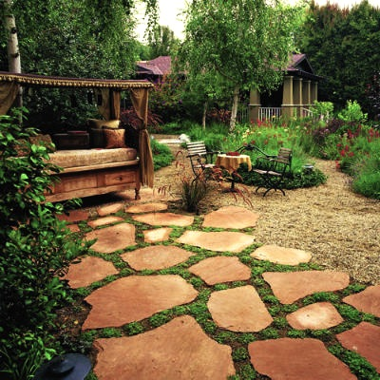
 |  | a flagstone path

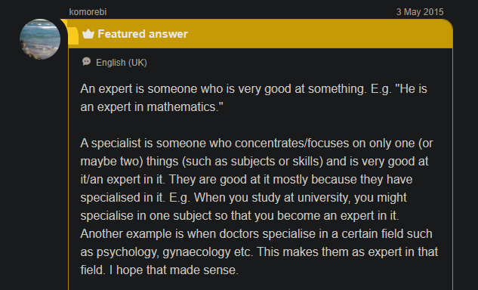
expert |  | chuyên gia
specialist |  | người có chuyên môn về

preferable |  | thích hợp hơn |  | the preferable choice
 | pre fer ble |  |  | The book is far/much preferable to the movie. [=is much better than the movie]

comprehensive |  |  |  | a comprehensive list
 |  |  |  | Is this list comprehensive or are there some names missing?

halfway |  | lưng chừng
 |  | nửa vời |  | They're only offering halfway measures, not a real solution.
 |  | nửa đường |  | I was halfway home (đi đc nửa đường về nhà) when I realized I had forgotten my briefcase.

 |  |  |  | The project isn't done yet, but we're halfway there.
 |  |  |  | He stopped halfway up the stairs.

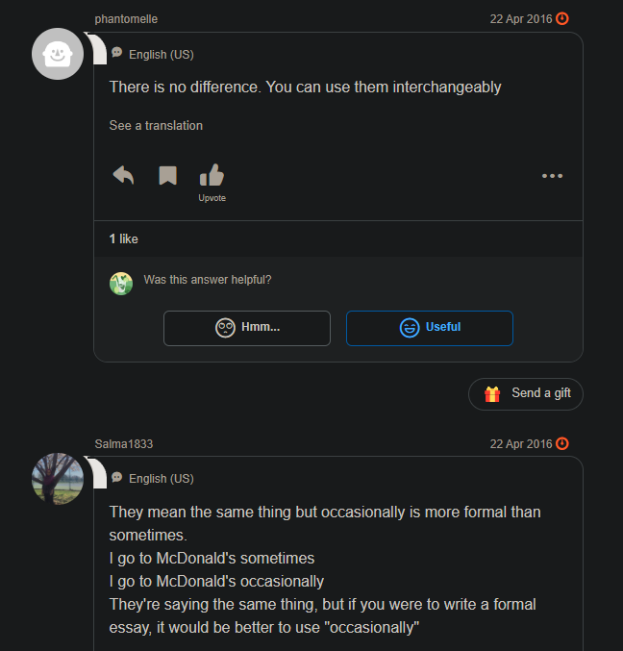
occasionally

keep sth on hand |  |  | giữ sth bên mình

Câu 1: Đi bè vượt thác là một hoạt động ngoài trời thú vị và mạo hiểm.
 | Whitewater rafting is an outdoor activity that is very exciting and adventurous.
Câu 2: Họ quyết định chuyển đến vùng ngoại ô để nuôi nấng gia đình trong một môi trường yên tĩnh hơn.
 | They decided to move to the suburbs in order to live in a more quiet environment.
Câu 3: Bức tranh đẹp, nhưng không hoàn toàn như những gì tôi đang tìm kiếm.
 | It's a beautiful picture, but it's not quite what I've been looking for.
Câu 4: Anh ấy đã thanh toán một lần cho việc sửa chữa chiếc ô tô của mình.
 | He paid a one-off payment for repairing the car.
Câu 5: Cô ấy gói một số đồ ăn nhẹ cho chuyến đi đường dài.
 | She packed some snacks for the long road trip.
Câu 6: Chúng tôi hứa sẽ giữ liên lạc sau khi tốt nghiệp, nhưng chúng tôi đã mất liên lạc theo thời gian.
 | We promised to keep in touch after graduation, but we lost contact right after that.
Câu 7: Anh ấy thích chạy bộ trong công viên mỗi sáng để duy trì hoạt động.
 | He likes jogging in the park every morning to stay healthy.
Câu 8: Cô ấy đã sử dụng thẻ quẹt của mình để vào tòa nhà.
 | She used her swipe card to enter the building.
Câu 9: Chính sách bảo hiểm cung cấp bảo hiểm toàn diện cho mọi thiệt hại hoặc tai nạn.
 | The insurance policy provides comprehensive insurance coverage for all damages and accidents.
Câu 10: Bệnh bại liệt là một căn bệnh nghiêm trọng đã được thanh toán ở nhiều nơi trên thế giới nhờ tiêm chủng.
 | Polio is a serious disease in many parts of the world. Luckily, there is a preventive vaccine.

Câu 1: Anh ấy bị đau họng và quyết định nghỉ ngơi ở nhà.
 | He had a sore throat and decided to rest at home.
Câu 2: Cô ấy nhận ra rằng phản ứng dị ứng của cô ấy là do một chất gây dị ứng trong thực phẩm cô ấy ăn.
 | She realized that her allergic reaction was caused by an allergen in the food she ate.
Câu 3: Điều quan trọng là phải tiêm phòng uốn ván sau vết thương sâu hoặc bẩn để ngăn ngừa nhiễm trùng.
 | It's important to get a tetanus shot after a deep or dirty wound to prevent infection.
Câu 10: Cô ấy thấy thích đọc sách giấy hơn là sách điện tử
 | I find it more enjoyable to read physical books than e-books.
 | I find it preferable to read physical books rather than e-books.
 | I find it more preferable to read physical books than e-books.
Câu 5: Cô ấy đã rửa sạch và băng bó vết thương để tránh nhiễm trùng.
 | She cleaned and dressed the wound to prevent infection.
Câu 6: Sốt rét là một bệnh nghiêm trọng lây lan qua muỗi ở các vùng nhiệt đới và cận nhiệt đới.
 | Malaria is a serious disease that is spread by mosquitoes in tropical and subtropical regions.
Câu 7: Cô ấy đã đến gặp bác sĩ chuyên khoa để có ý kiến ​​thứ hai về tình trạng sức khỏe của mình.
 | She went to see the specialist to get a second opinion about her medical condition.
 | She went to see the specialist to get a second opinion on her medical condition.
Câu 8: Cô ấy yêu cầu một bữa ăn không có sữa do không dung nạp đường sữa.
 | She asked for a daily free meal.
Câu 9: Anh ấy chỉ thỉnh thoảng ăn vặt để thỏa mãn cơn thèm của mình.
 | I only snack on junk food occasionally to just satisfy.
Câu 10: Anh ấy có thói quen tập thể dục nghiêm ngặt và không bao giờ bỏ buổi tập nào.
 | He has a strict exercise routine and never missed any session.

Câu 1: Luôn luôn là một ý kiến hay khi luôn mang theo một bộ dụng cụ sơ cứu trong trường hợp bị thương nhẹ.
 | It's always a good idea to keep a first aid kit on hand in case of you get a minor injury.
Câu 2: Nhà trường cung cấp thời gian biểu chi tiết để học sinh theo dõi trong suốt năm học.
 | The school provides a detailed timesheet for the student to facilitate follow-up throughout the school year.
 | The school provides a detailed timesheet for the student to facilitate following the schedule throughout the school year.
Cá được chiên giòn
 | The fish is fried until crisp
Câu 4: Học sinh có thể trao đổi ý kiến và quan điểm trong quá trình thảo luận nhóm.
 | The students can exchange their ideas and opinions during the group discussion.
Câu 5: Chuyên gia trong lĩnh vực này được mời thuyết trình về những kết quả nghiên cứu mới nhất.
 | The expert in this field was invited to give a speech about the results of the newest research.
Câu 6: Nửa chặng đường của cuộc chạy ma-ra-tông được đánh dấu bằng một biểu ngữ lớn để những người chạy có thể nhìn thấy.
 | The halfway point of the marathon was marked by a big banner that the runner could see.
Câu 7: Con đường trong vườn được lát bằng những phiến đá chắc chắn để đi lại dễ dàng.
 | The pathway in the garden was made out of flagstone for easy walking.
Câu 8: Cô ấy đã chọn tư cách thành viên phòng tập thể dục ngoài giờ cao điểm để tiết kiệm tiền phí hàng tháng.
 | She bought an off-peak gym membership to save on the monthly fee.
Câu 9: Khách du lịch được khuyên nên tiêm phòng viêm gan trước khi bắt đầu chuyến đi của họ.
 | The traveler was advised to get a hepatitis shot before they set out.
Câu 10: Biết các kỹ năng sơ cứu cơ bản có thể hữu ích trong các tình huống khẩn cấp.
 | Knowing basic first aid skills can be useful in emergency situations.

Sheet3
entry |  | lối vào |  | He hung up his hat in the entry. [=entryway]
 |  |  |  | the south entry [=entrance] of the church
 |  |  |  | He was able to gain entry [=entrance, admission] to a club.
 |  |  |  | an entry fee
 |  |  |  | The thieves gained entry [=they entered] through a back window.

 |  | cái bài nộp để dự thi |  |  | it takes quite a long time to judge all the entries and to announce the winners
 |  |  |  |  | you need to submit your entry by the 1st of August after then it will be too late

gain |  | I took the job to gain experience.
 |  | She's gaining confidence in herself. [=she is becoming more confident]
 |  | We were unable to gain admission/entrance/entry to the club.
 |  | What do you hope to gain from/by this?

hang up |  | cúp máy

 |  | treo mũ, treo clothes, …
 |  | treo sth lên móc, lên mắc

humble |  | khiêm tốn

take it with a grain of salt

contain |  | kiềm chế |  | can't even contain yourself
 |  |  |  | he will have to contain his impatience.


nagging |  | cằn nhằn

temper |  | nóng nảy

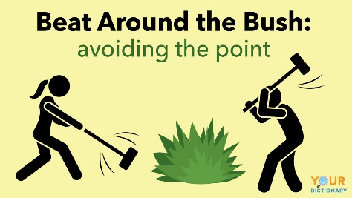
beat around the bush |  |  | vòng vo
 |  |  | cò quay

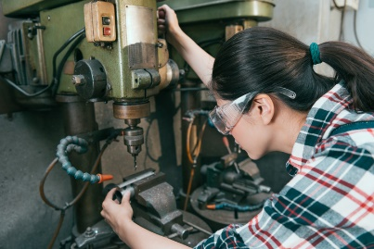
operator |  | người vận hành

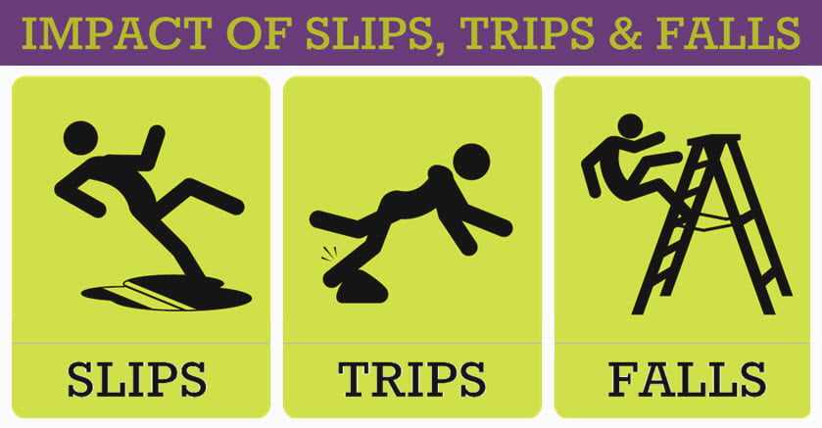
slip |  | trượt chân |  | I slipped on the ice
 |  | trượt bánh |  | the front wheels began to slip

 |  | lấy vội |  | she slipped the map into her pocket

runner-up |  | á quân

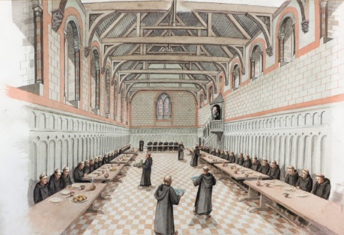
refectory |  | nhà ăn

portion |  | phần |  |  | A portion of this video was sponsored by Salesforce.

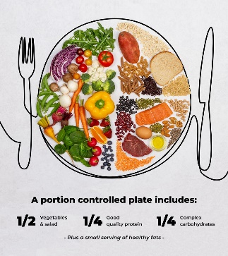
 |  | khẩu phần

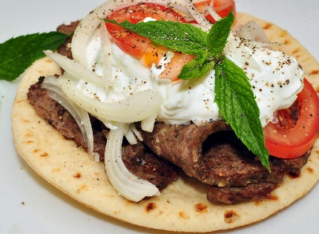
garnish |  | trang trí món ăn

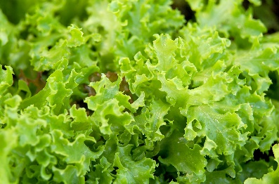
lettuce

buzz | tiếng kêu vo vo của tv

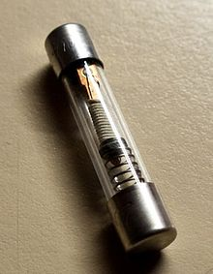
fuse |  | cầu trì

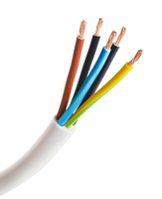
wire |  | dây điện

loose | lung lay |  | a loose tooth
 | lỏng lẻo |  | The boat came loose from its moorings and floated out into the harbor.
 |  |  | loose wire (lỏng dây điện)

tax | thuế


headlight |  | đèn pha

intermittent |  | starting, stopping, and starting again : not constant or steady

 |  |  |  | It has been raining intermittently for the past several days.
 |  |  |  | The patient was having intermittent pains in his side.
 |  |  |  | The forecast is for intermittent rain.

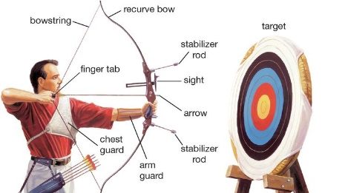
archery |  | bắn cung

recipient |  | người nhận

temporary |  | tạm thời


brushes

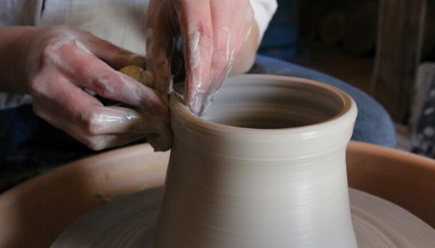
pottery |  | đồ gốm
pottery wheel

sketch | phác họa

fold up |  | gấp lại |  |  |  | fold-up chair


grumpy |  | gắt gỏng

Câu 1: Anh ấy nhanh chóng phác thảo sơ bộ ý tưởng của mình trên một tờ giấy.
 | He quickly sketched a rough outline of his idea on a piece of paper.
Câu 2: Cô ấy đã làm việc chăm chỉ để có được sự tin tưởng và tôn trọng của đồng nghiệp.
 | She worked hard to gain the trust and respect of her colleague.
Câu 3: Mưa không liên tục, có những đợt mưa rào nặng hạt, sau đó là những đợt nắng ngắn.
 | The intermittent heavy rain
Câu 4: Anh ấy đã về đích với vị trí á quân trong cuộc đua, chỉ sau người chiến thắng.
 | He finished as the runner up in the race just behind the winner.
Câu 5: Cô ấy đã thêm lá rau diếp tươi vào bánh sandwich của mình để thêm giòn và tươi.
 | She garnished her sandwich with lettuce leaves.
Câu 6: Anh ấy trượt chân trên sàn nhà ướt và ngã xuống, nhưng may mắn là anh ấy không bị thương.
 | He slipped on the wet floor and fell, but luckily he wasn't injured.
Câu 7: Mặc dù thành công, anh ấy vẫn khiêm tốn và có căn cứ.
 | Despite his success, he is still humble.
Câu 8: Người nhận học bổng được vinh danh tại lễ trao giải.
 | The recipient of the scholarship was honored at the award ceremony.
Câu 9: Họ đã mang một chiếc ghế gấp đến buổi hòa nhạc ngoài trời để có chỗ ngồi thoải mái.
 | They brought a fold up chair to the outdoor concert for comfortable seating.
Câu 10: Cô ấy chia chiếc bánh thành nhiều phần bằng nhau để mọi người cùng thưởng thức.
 | She divided the cake into equal portions for everyone to enjoy.

Câu 1: Đèn pha của ô tô bị mờ và cần được thay thế.
 | The headlight of the car was dim and needed to be replaced.
Câu 2: Anh ấy cẩn thận kết nối dây điện để đảm bảo kết nối điện thích hợp.
 | he carefully connected the wires.
Câu 3: Cô ấy quyết định cúp điện thoại và tạm dừng cuộc trò chuyện.
 | She decided to hang up and pause the conversation.
Câu 4: Người nghệ sĩ đã dùng một chiếc bàn xoay gốm để nặn đất sét thành một chiếc bình xinh đẹp.
 | The artist used a pottery wheel to shape the clay into a beautiful vase.
Câu 5: Con vít bị lỏng và cần được siết chặt lại.
 | this nail was loose.
Câu 6: Anh ấy thích tập bắn cung như một sở thích trong những ngày cuối tuần.
 | He's into practicing archery as a hobby during the weekends.
Câu 7: Họ trốn sau bụi cây để chơi khăm bạn bè của họ.
 | They hid behind a bushes.
Câu 8: Giọng nói cằn nhằn của cô ấy cứ nhắc nhở anh ấy về những nhiệm vụ còn dang dở.
 | Her nagging voice reminded him about unfinished tasks.
Câu 9: Anh ấy đã thuê một kế toán để giúp anh ấy nộp thuế.
 | I hired an accountant to help me calculate tax.
Câu 10: Anh ấy đã nghe tin đồn về đội bóng yêu thích của mình, nhưng quyết định coi thường nó cho đến khi có thêm thông tin.
 | I heard a rumor about my favorite team, but I decided to take it with a grain of salt until I had more information.

Câu 1: Cô ấy đã gọi cho tổng đài viên để yêu cầu hỗ trợ kết nối điện thoại của cô ấy.
 | She called the operator to ask for assistance with her phone connection.
Câu 2: Cầu chì bị đứt và họ phải thay thế nó để khôi phục lại nguồn điện.
 | The fuse blew, so I had to replace it with a new one.
Câu 3: Người đầu bếp đã sử dụng các loại thảo mộc tươi để trang trí món ăn và tăng thêm hương vị.
 | He uses fresh vegetables to garnish the dish and add flavor.
Câu 4: Các sinh viên tập trung tại nhà ăn để ăn trưa.
 | The students gathered in the canteen for lunch.
Câu 5: Thùng được đậy kín để tránh bị rò rỉ hoặc đổ ra ngoài.
 | The container was tightly sealed to prevent leaking or spilling.
Câu 6: Anh ấy thức dậy cảm thấy gắt gỏng và cáu kỉnh.
 | He woke up feeling grumpy.
 | He woke up and felt grumpy.
Câu 7: Tiếng ong vo ve trong vườn tạo nên một bầu không khí yên bình.
 | The buzz of busy bees in the garden created a peaceful atmosphere.
Câu 8: Cô ấy đã nhận một công việc tạm thời trong khi tìm kiếm một vị trí cố định.
 | She took on a temporary job while trying to get a permanent job.

